Ark1
VÆKSTLYS - Data og vejledning til aktivitet 5.2. Lyskompensationspunkt og lysmætningspunkt

Figur 2. Målt CO2-udvikling (ppm/s)
 | målt CO2-udvikling (ppm/s)
300 | 0.473
1000 | 0.05171
2000 | -0.4212
4000 | -1.057
8000 | -0.8343
Figur 3. Beregnet CO2-forbrug (ppm/s)
 | Beregnet CO2-forbrug (ppm/s)
300 | -0.473
1000 | -0.05171
2000 | 0.4212
4000 | 1.057
8000 | 0.8343
Figur 4. Beregnet CO2-forbrug (ppm/s) - lineær del
 | Beregnet CO2-forbrug (ppm/s)
300 | -0.473
1000 | -0.05171
2000 | 0.4212
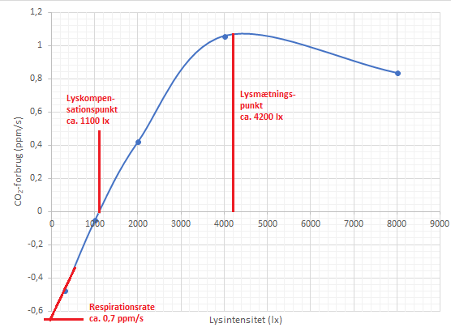
Figur 1. Data |  |  | Figur 5. Aflæsning af lysmætningspunkt og lyskompensationspunkt
Lysintensitet (lx) | målt CO2-udvikling (ppm/s) | Beregnet CO2-forbrug (ppm/s)
300 | 0.473 | -0.473
1000 | 0.05171 | -0.05171
2000 | -0.4212 | 0.4212
4000 | -1.057 | 1.057
8000 | -0.8343 | 0.8343

Redigeringsbeskyttelsen kan fjernes med koden: "vaekstlys"
Kommentarer og gode råd
Opgaven bygger på opstillingen fra aktivitet 5.1. Eksperimentet kan udføres ved at gentage proceduren fra aktivitet 5.1 ved flere forskellige lysintensiteter. Planterne skal tilpasse sig nye lysintensiteter, og man derfor skal beregne omkring 6-8 min til måling ved hver lysintensitet.
Løsning af opgaven
Opgaven kan løses ved aflæsning som i figur 5 på arket her. Punkterne forbindes, og lyskompensationspunkt og lysmætningspunkt aflæses. Kurven forlænges til skæring med y-aksen, og respirationsraten aflæses.
Der kan desuden findes en lineær sammenhæng for den første lineære del af grafen som det kan ses i figur 4 på arket her.
Ved hjælp af forskriften for linjen kan lyskompensationspunktet (y = 0) og respirationsraten (mørke, x = 0) findes.
Gør man begge dele af de to nævnte, kan resultaterne sammenlignes, og usikkerhederne kan diskuteres.
Man kan desuden drøfte om antallet af målinger er tilstrækkeligt for et nøjagtigt resultat.

© 2018 Kresten Cæsar Torp, Thomas Brun Kristensen og Nucleus Forlag ApS
Vækstlys • ISBN 978-87-93647-01-5 • www.nucleus.dk

